HealExMonitor
TEST CASE

System Name： | HealExMonitor__Quản Lý Sức khỏe và Luyện tập
Module Code： | CR100 - Export to excel
Test requirement: | CR1 -
Pass | 49 | Pending | 0
Fail | 32 | Number of test cases: | 81

ID | ID | Test Case Procedure | Expected Output | Actual Result |  | Status | Note
UI TEST CASES
1. Hiển thị thông tin Mục Tiêu
TC_A01 | Kiểm tra load thông tin mục tiêu | 1: Truy cập vào trang chính 2: Chọn vào edit của Objective 3: Load thông tin sản phẩm lên giao diện | Giao diện,load đúng thông tin Mục tiêu |  |  | Pass

FUNCTIONS TEST CASES
1. AddObjective_Date
TC_B01_01 | AddObjective_Date Disable DateEnd earlier than DateStart | 1. Mở form Add Objective 2. Chọn DateStart là 02/01/2025 3. Chọn DateEnd ngày 04/01/2025 | -DateStart: Cần 'Disable' các ngày trước DateNow trên hệ thống -DateEnd: Cần 'Disable' (bôi đen/làm mờ) các ngày trước DateStart là 1/04 | Cho phép click chọn các ngày DateEnd trước ngày DateStart, DateStart cho phép click chọn các ngày không phải DateNow | 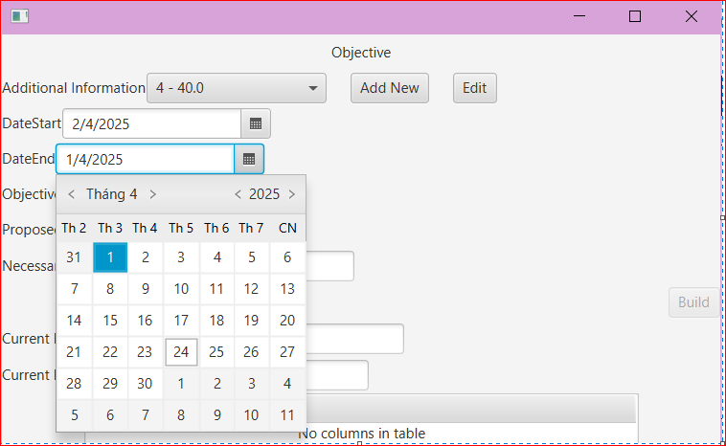 | Fail
TC_FixedB01_01 | AddObjective_Date Only show DateStart - DateEnd then added Practice Detail successful | 1. Mở form Add Objective 2. Chọn DateStart Enable Chọn DateEnd ngày Disable 3. Chọn DateSelect, để thêm thông tin từng ngày tập luyện chi tiết Practice Detail Day 4. Quan sát DateStart, DateEnd | 1. Nhập input Informatio, Chọn DateStart 2. Chặn User click chọn DateEnd vì hệ thống tự tính toán ngày kết thúc mục tiêu sau khi tạo thành công các PracticeDetail Day 3. Click btnConfirm form Objective, trở về form Danh sách Objective, hiển thị được thông tin cơ bản gồm DATESTART, DATEEND của mục tiêu. DateEnd hợp lệ: Ngày của bài tập cuối cùng + 1 | Sau khi Confirm thành công mục tiêu bài tập theo ngày, trở về form Objective, kết quả: - Hiển thị đúng DateStart, DateEnd được tính toán hợp lệ dựa trên ngày của bài tập cuối cùng được tạo. | 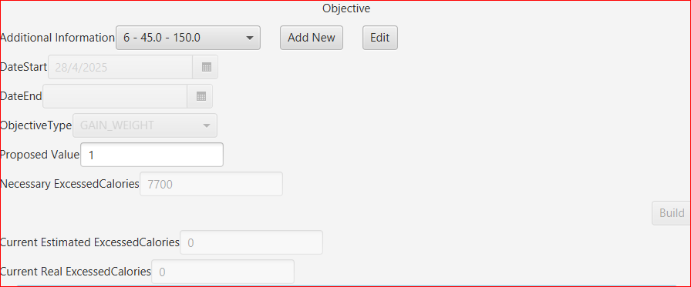 | Pass
TC_B01_02 | DateSelect Only Enable from DateStart to DateEnd | 1. Mở form Add Objective 2. Chọn DateStart là 02/01/2025 3. Chọn DateEnd ngày 04/01/2025 | Cần 'Disable' (bôi đen/làm mờ)/ User không thể chỉnh sửa giá trị các ngày không nằm trong khoảng thời gian [DateStart, DateEnd] | Cho phép click chọn các ngày không thuộc khoảng thời gian từ DateStart - DateEnd | 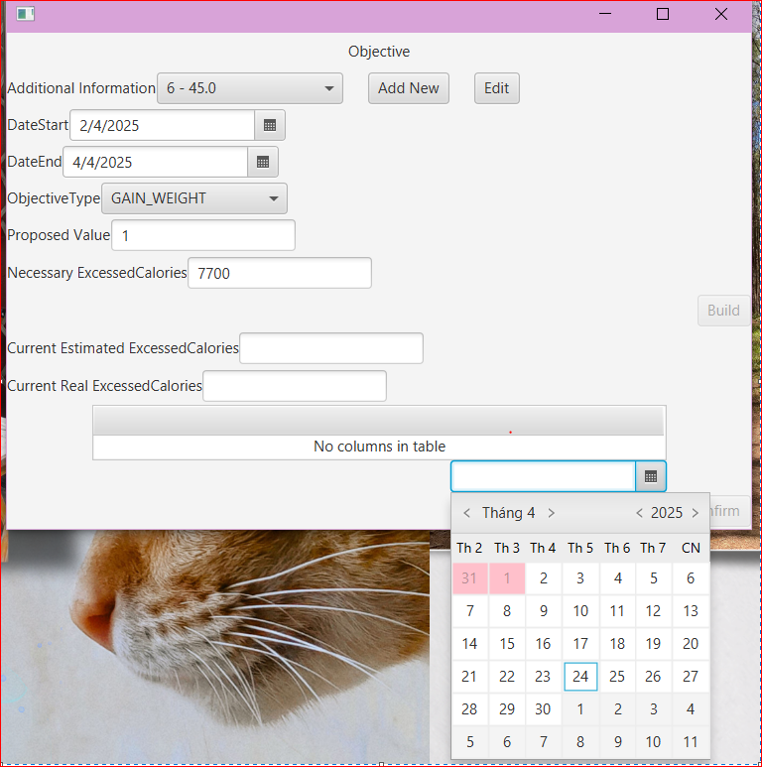 | Fail
TC_FixedB01_02 | DateSelect Only Enable from DateStart to DateEnd | 1. Mở form Add Objective 2. Chọn DateStart là 25/04/2025 3. Ô DateSelection, quan sát hiển thị | Cần 'Disable' (bôi đen/làm mờ)/ User không thể chỉnh sửa giá trị các ngày trước ngày DateStart được thiết lập | Không cho phép click các ngày trước ngày bắt đầu mục tiêu DateStart | 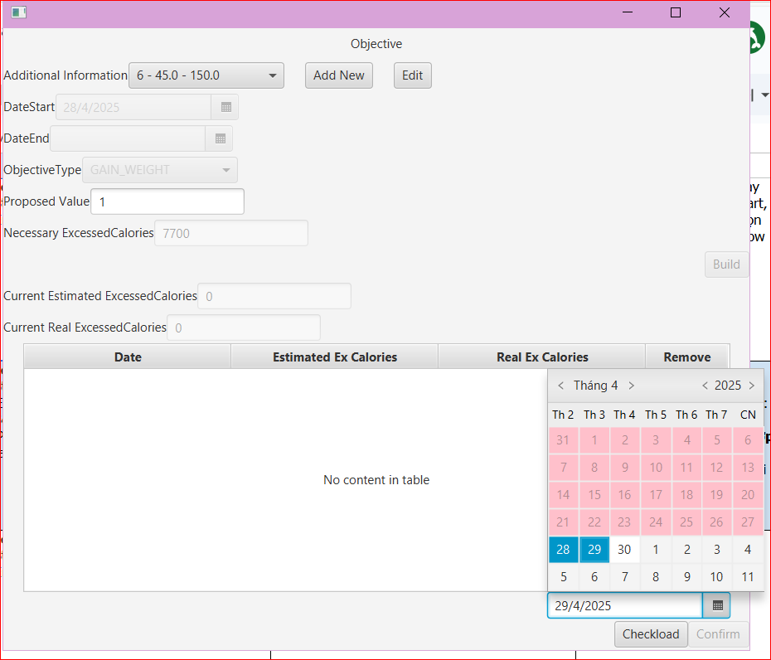 | Pass
2. AddObjective_ProposedValue: Invalid Input
TC_B02_02 | AddObjective_ProposedValue (textfield này cho phép nhập giá trị tăng - giảm cân) Ví dụ: Lose weight: 1 (kg) | 1. Nhập đầy đủ thông tin và Proposed Value giá trị âm: -10, --10, -10.01 2. Click Build | - Không cho phép thực hiện chức năng btnBuild và tính toán giá trị ô Necessary ExcessedCalories - Hiển thị message error hợp lý cho người dùng: “Vui lòng nhập giá trị dương hợp lệ trong khoảng cho phép.” | Vẫn tính toán kết quả ô Necessary Excessed Calories: -7700 |  | Fail
TC_FixedB02_02 | AddObjective_ProposedValue (textfield này cho phép nhập giá trị tăng - giảm cân) Ví dụ: Lose weight: 1 (kg) | 1. Nhập đầy đủ thông tin và Proposed Value giá trị âm: -10, --10, -10.01 2. Click Build | - Không cho phép thực hiện chức năng btnBuild và tính toán giá trị ô Necessary ExcessedCalories - Hiển thị message error hợp lý cho người dùng, ví dụ: “Vui lòng nhập giá trị dương hợp lệ trong khoảng cho phép.” | - Không cho phép thực hiện chức năng btnBuild - Hiện Messange Warning | 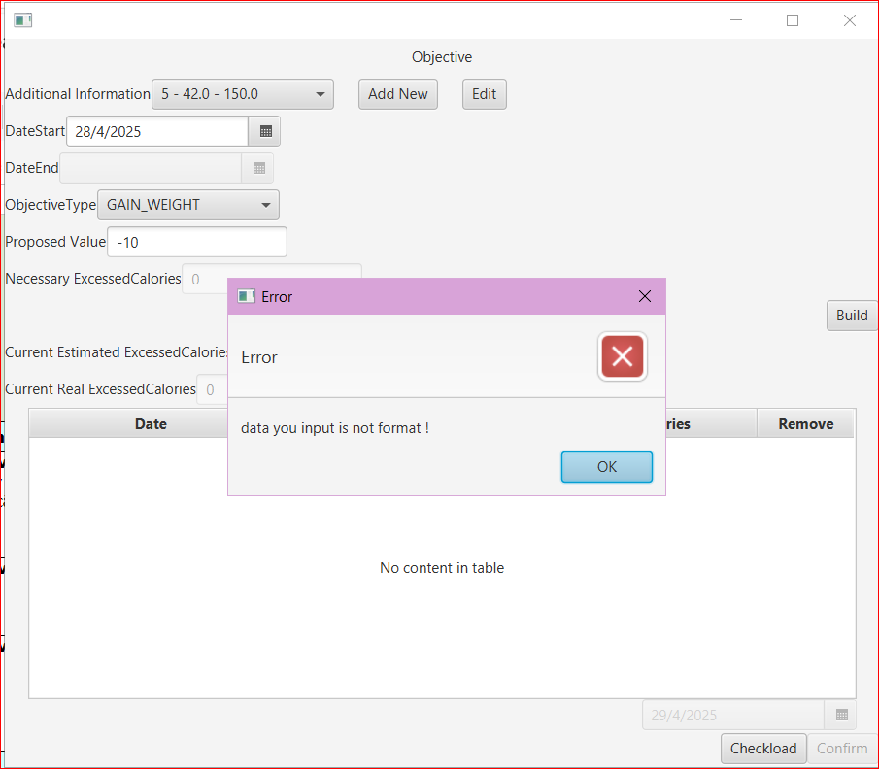 | Pass
TC_B02_03 | AddObjective_ProposedValue | 1. Nhập đầy đủ thông tin và Proposed Value là 0 2. Click Build | - Disable btnBuild - Hoặc: Sau khi click btnBuild -> hiện giá trị ô Necessary ExcessedCalories = 0 | Vẫn tính toán kết quả ô Necessary Excessed Calories: 0 |  | Pass
TC_B02_04 | AddObjective_ProposedValue | 1. Nhập đầy đủ thông tin và Proposed Value giá trị lớn: 10000000000000000000 2. Click Build -> Result ô Necessary Excessed Calories: 2147483647 | - Không cho phép thực hiện chức năng btnBuild và tính toán giá trị ô Necessary ExcessedCalories - Hiển thị message error hợp lý cho người dùng: “Vui lòng nhập giá trị dương hợp lệ trong khoảng cho phép.” | Vẫn tính toán kết quả ô Necessary Excessed Calories: 2147483647 |  | Fail | 2147483647: lỗi tràn số/ tràn bộ nhớ (integer overflow)
3. AddObjective_Readonly
TC_B03_01 | Necessary Excessed Calories_Readonly | 1. Mở form Add Objective, điền đầy đủ thông tin trước đó 2. Nhập Proposed Value: 2 3. Click btn Build, hiển thị kết quả tính toán ở ô necessary excessedcalorie | Chặn user nhập liệu vì ô này là kết quả tính toán dựa trên giá trị đúng ở ô Proposed value | Cho phép User click, thao tác xóa, sửa trên ô | 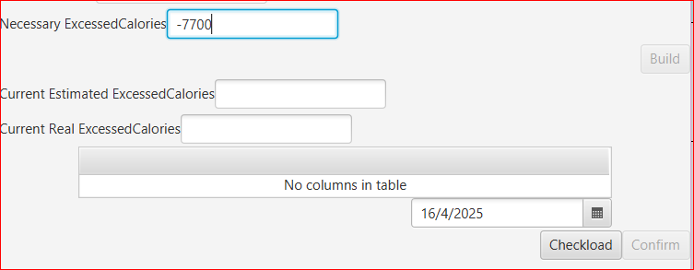 | Fail
TC_FixedB03_01 | Necessary Excessed Calories_Readonly | 1. Mở form Add Objective, điền đầy đủ thông tin trước đó 2. Nhập Proposed Value: 2 3. Click btn Build, hiển thị kết quả tính toán ở ô necessary excessedcalorie | Chặn user nhập liệu vì ô này là kết quả tính toán dựa trên giá trị đúng ở ô Proposed value | Không cho phép User click, thao tác xóa, sửa trên ô | 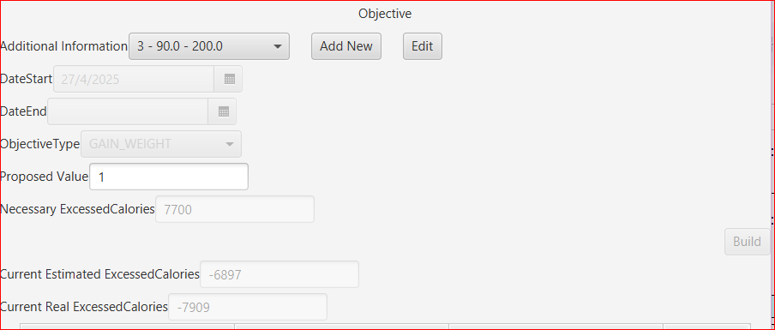 | Pass
TC_B03_02 | Current Estimated Excessed Calories_ReadOnly Current Real Excessed Calories_ReadOnly | 1. Mở form Add Objective, điền đầy đủ thông tin trước đó 2. Nhập Proposed Value hợp lệ: 2 3. Click btn Build. 4. Ở ô DateSelect, chọn các ngày hợp lệ 5. Thao tác lập kế hoạch các ngày trong form PracticeDay Detail 6. Click Confirm, nếu thành công, 2 ô này sẽ tính toán dựa trên công thức có sẵn | Chặn user nhập liệu vì giá trị 2 ô này là kết quả tính toán sau khi click btnConfirm thành công form PracticeDay Detail | Cho phép User click, thao tác xóa, sửa trên ô | 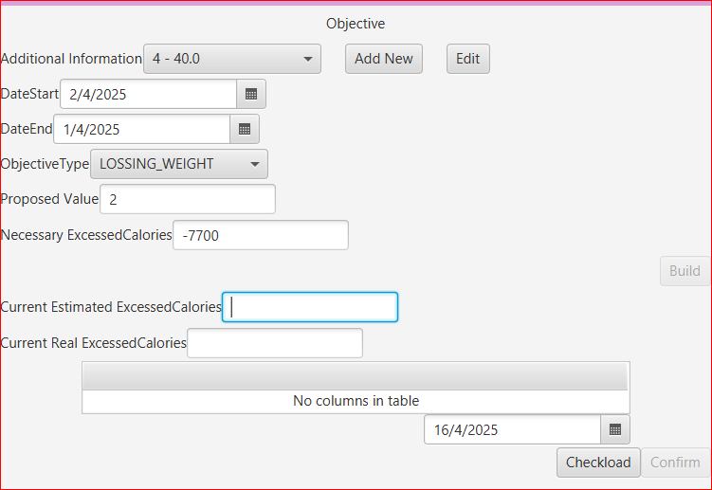 | Fail
TC_FixedB03_03 | Current Estimated Excessed Calories_ReadOnly Current Real Excessed Calories_ReadOnly | 1. Mở form Add Objective, điền đầy đủ thông tin trước đó 2. Nhập Proposed Value hợp lệ: 2 3. Click btn Build. 4. Ở ô DateSelect, chọn các ngày hợp lệ 5. Thao tác lập kế hoạch các ngày trong form PracticeDay Detail 6. Click Confirm, nếu thành công, 2 ô này sẽ tính toán dựa trên công thức có sẵn | Chặn user nhập liệu vì giá trị 2 ô này là kết quả tính toán sau khi click btnConfirm thành công form PracticeDay Detail | Không cho phép User click, thao tác xóa, sửa trên ô |  | Pass
4. AddObjective_ShowPracticeDayList
TC_B04_01 | TableView Objective không hiển thị danh sách PracticeDay đã tạo | 1. Nhập các thông tin đầy đủ form PracticeDay Detail, click Confirm thành công 2. Trờ về form Objective | Sau khi trở về form Objective, Table view phải hiển thị thành công danh sách các PracticeDay đã tạo (confirm) thành công | Không hiển thị bất cứ thông tin nào trong danh sách Pratice Day đã tạo (Database đã hiển thị dữ liệu mới) | 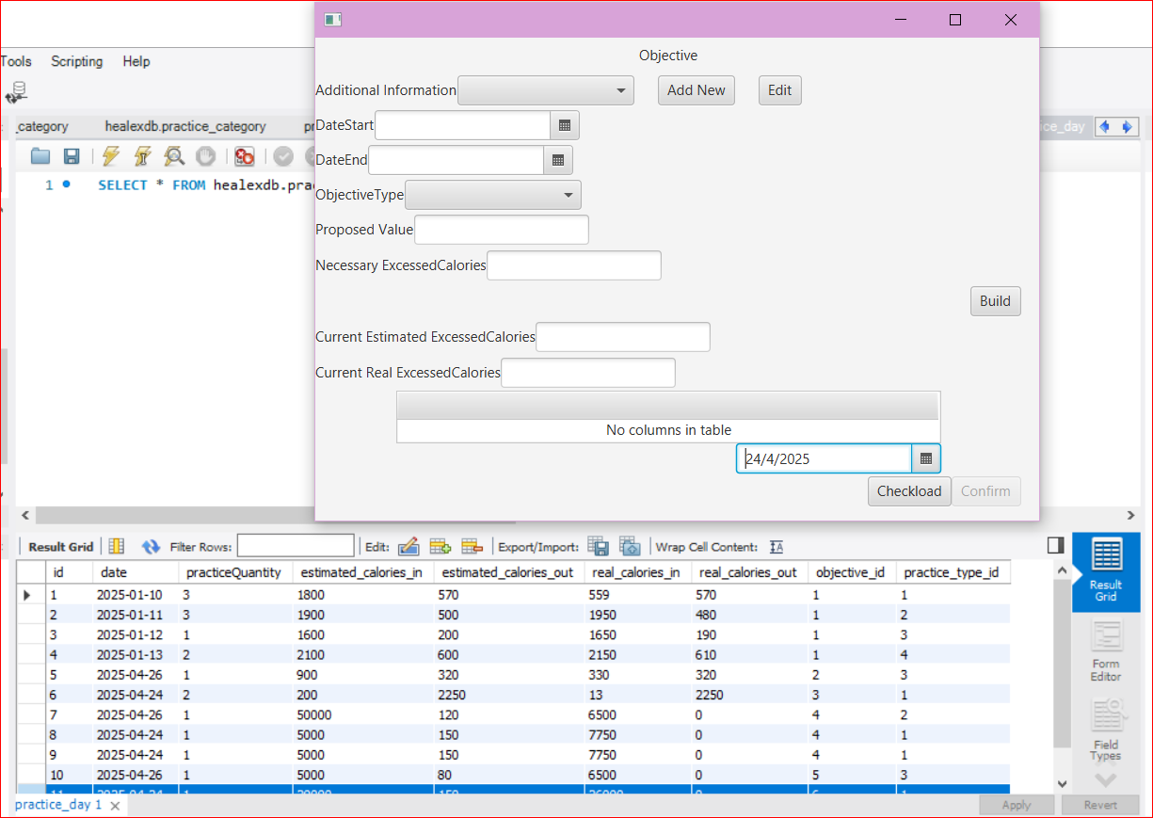 | Fail
TC_FixedB04_02 | TableView Objective hiển thị danh sách PracticeDay đã tạo | 1. Nhập các thông tin đầy đủ form PracticeDay Detail, click Confirm thành công 2. Trờ về form Objective | Sau khi trở về form Objective, Table view phải hiển thị thành công danh sách các PracticeDay đã tạo (confirm) thành công | Table view phải đã hiển thị thành công danh sách các PracticeDay đã tạo (confirm) thành công | 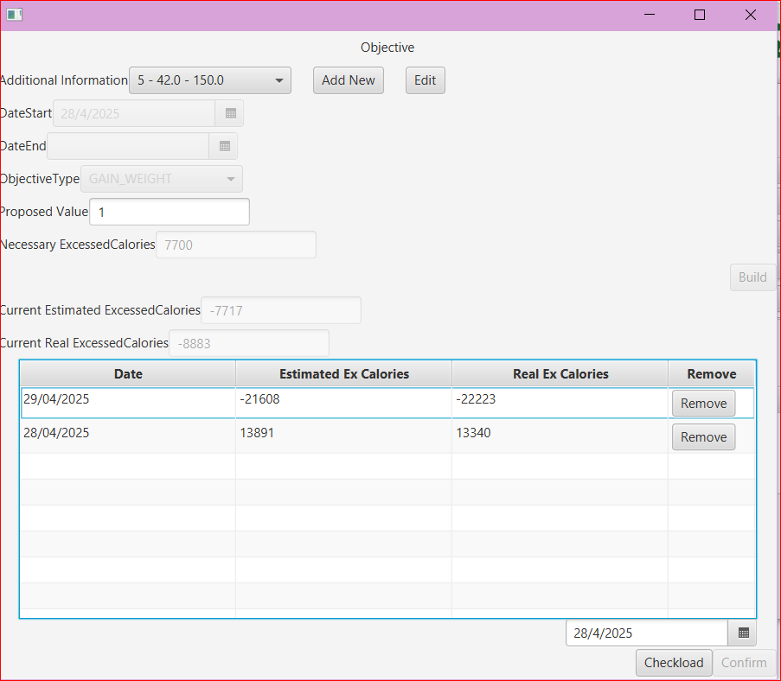 | Pass
5. PracticeDaySimple_ReadOnly
TC_B05_01 | Read Only textfields: 1. Practice Day 2. Estimated Calories In Amount 3. Estimated Calories Out Amount 4. Real Calories In Amount 5. Real Calories Out Amount | 1. Khi chọn ngày hợp lệ Date Select 24/04, app cho phép User ghi lại kế hoạch PractceDay 2. Hiển thị form PracticeDay Simple 3. Click btn Show Detail, hiển thị form Practice Day Detail, nhập thông tin hợp lệ. 4. Click btn Confirm thành công, trở về form Objective, chọn lại vào ngày vừa thao tác 24/04 | Sau khi tạo thành công 1 PracticeDay detail, chọn lại ngày vừa thao tác trong Date Select_ObjectiveForm CHỈ ĐƯỢC PHÉP HIỂN THỊ thông tin cơ bản 5 textfield đã được User nhập, không cho phép User thay đổi thông tin hoặc thao tác. | Cho phép User click, thao tác xóa, sửa trên ô | 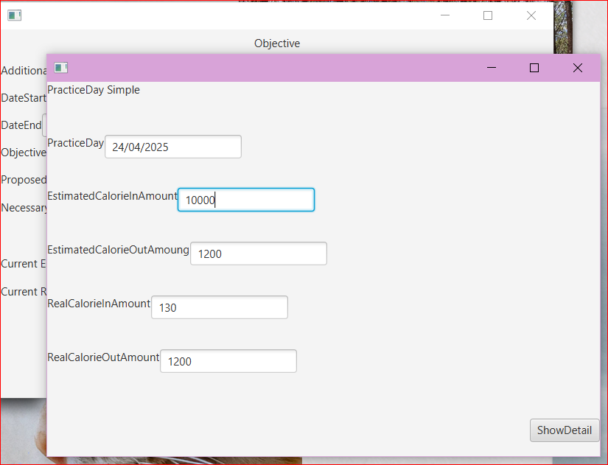 | Fail
TC_FixedB05_02 | Read Only textfields: 1. Practice Day 2. Estimated Calories In Amount 3. Estimated Calories Out Amount 4. Real Calories In Amount 5. Real Calories Out Amount | 1. Khi chọn ngày hợp lệ Date Select 24/04, app cho phép User ghi lại kế hoạch PractceDay 2. Hiển thị form PracticeDay Simple 3. Click btn Show Detail, hiển thị form Practice Day Detail, nhập thông tin hợp lệ. 4. Click btn Confirm thành công, trở về form Objective, chọn lại vào ngày vừa thao tác 24/04 | TH1: Sau khi tạo thành công 1 PracticeDay detail, chọn lại ngày vừa thao tác trong Date Select_ObjectiveForm CHỈ ĐƯỢC PHÉP HIỂN THỊ thông tin cơ bản 5 textfield đã được User nhập, không cho phép User thay đổi thông tin hoặc thao tác. + TH2: Trong Table View của form Objecttive đã hiển thị thành công, double-click 1 datarow, sẽ hiển thị các thông tin cơ bản Practice đã tạo trong form PracticeDay | - Chặn User click, thao tác xóa, sửa trên ô - Chức năng: Chỉ hiển thị thông tin cơ bản PracticeDetail Day đã tạo khi double-click vào 1 datarow trong TableView | 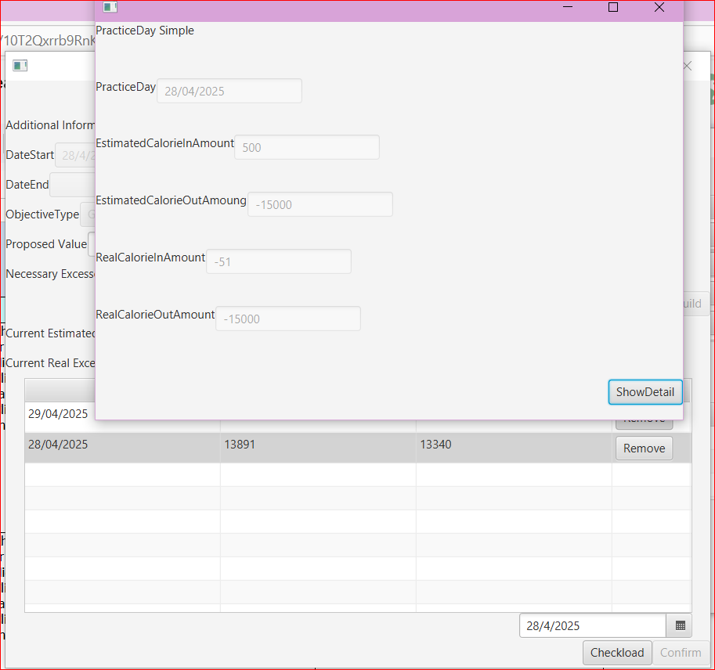 | Pass
6. PracticeDetail_Date
TC_B06_01 | Read Only_Field 'Date' | Click và thao tác chỉnh sửa ô Date trong form PracticeDetail | - DateTime field chặn User thao tác, chỉnh sửa. - Disable DateTime | Cho phép User click, thao tác xóa, sửa trên ô |  | Fail
TC_FixedB06_01 | Read Only_Field 'Date' | Click và thao tác chỉnh sửa ô Date trong form PracticeDetail | - DateTime field chặn User thao tác, chỉnh sửa. - Disable DateTime | Date- field đã chặn User thao tác | 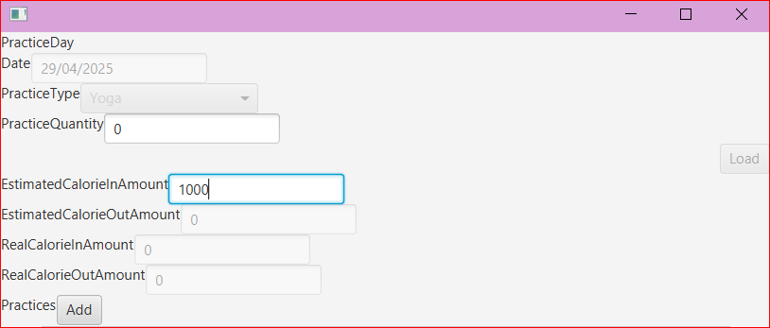 | Pass
7. PracticeDetail_PracticeQuantity Value: Invalid Input
TC_B07_01 | Practice Quantity Invalid Input | 1. Nhập đầy đủ thông tin và PracticeQuantity giá trị âm: -1, -10 2. Click btnLoad/ Add | - Disable btnAdd Practices, không cho phép hiển thị form kế tiếp: Practice Category Selection - Hiển thị Message Warning | Nhập Invalid Input, click btnLoad - Hiển thị Message Warning - Disable btnAdd Practice, không hiển thị form kế tiếp: Practice Category Selection | 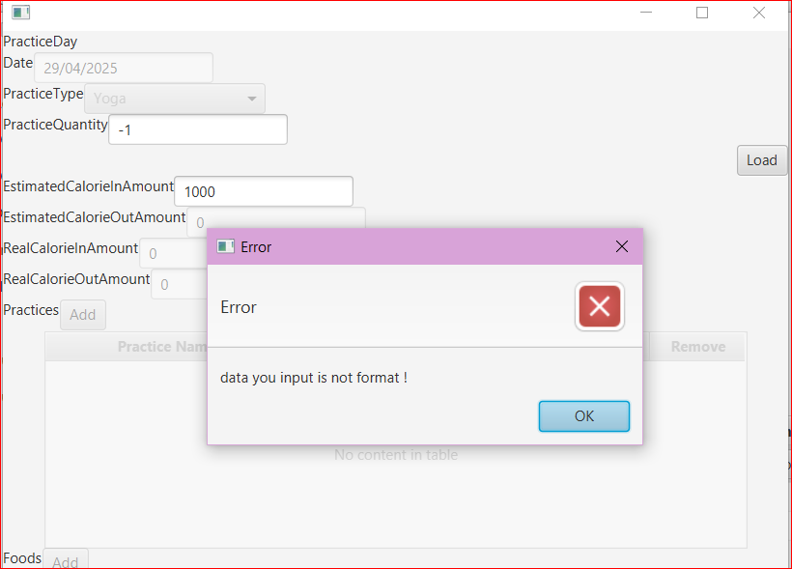 | Pass
TC_B07_02 | Practice Quantity Invalid Input | 1. Nhập đầy đủ thông tin và PracticeQuantity giá trị : 1.5, 10.5 2. Click btnLoad/ Add | - Disable btnAdd Practices, không cho phép hiển thị form kế tiếp: Practice Category Selection - Hiển thị Message Warning | Nhập Invalid Input, click btnLoad - Hiển thị Message Warning - Disable btnAdd Practice, không hiển thị form kế tiếp: Practice Category Selection | 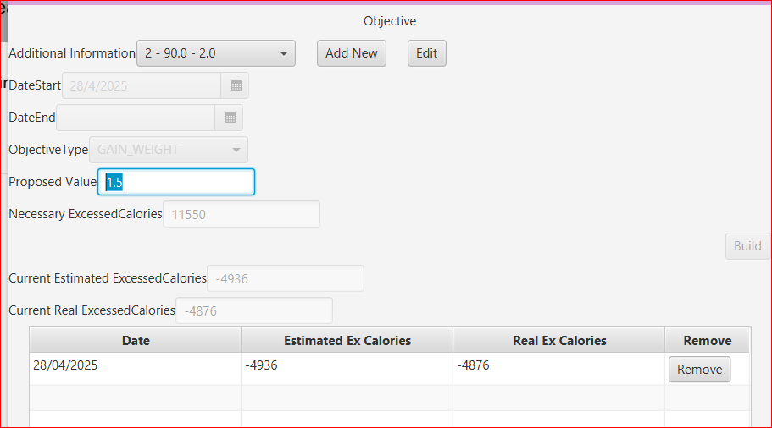 | Pass
TC_B07_03 | Practice Quantity Invalid Input | 1. Nhập đầy đủ thông tin và PracticeQuantity chữ cái hoặc kí tự đặc biệt: a, @b 2. Click btnLoad/ Add | - Disable btnAdd Practices, không cho phép hiển thị form kế tiếp: Practice Category Selection - Hiển thị Message Warning | Nhập Invalid Input, click btnLoad - Hiển thị Message Warning - Disable btnAdd Practice, không hiển thị form kế tiếp: Practice Category Selection | 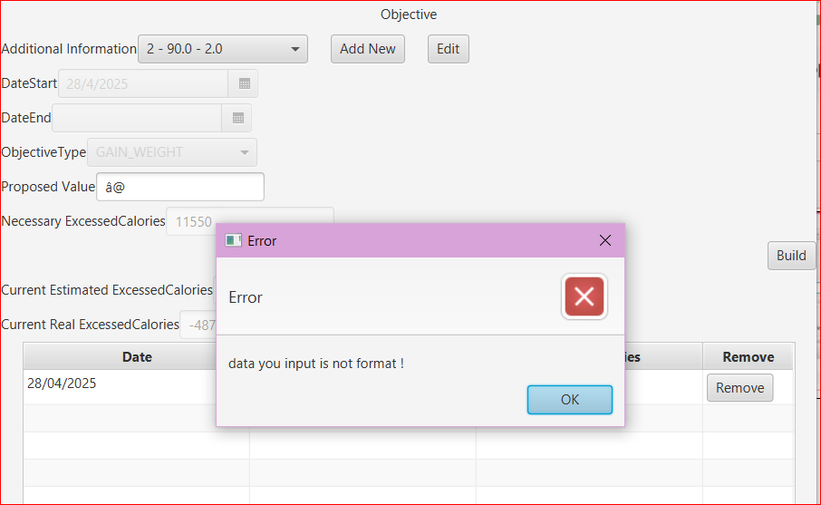 | Pass
TC_B07_04 | Practice Quantity Invalid Input | 1. Nhập đầy đủ thông tin và PracticeQuantity giá trị: 0 2. Click btnLoad/ Add | - Disable btnAdd Practices, không cho phép hiển thị form kế tiếp: Practice Category Selection - Hiển thị Message Warning | Nhập Invalid Input, click btnLoad - Hiển thị Message Warning - Disable btnAdd Practice, không hiển thị form kế tiếp: Practice Category Selection |  | Pass
TC_B07_05 | Practice Quantity Invalid Input | 1. Nhập đầy đủ thông tin và PracticeQuantity giá trị: 100000000000000000 2. Click btnLoad/ Add | - Disable btnAdd Practices, không cho phép hiển thị form kế tiếp: Practice Category Selection - Hiển thị Message Warning | Nhập Invalid Input: 10000000000000000, click btnLoad - Không Hiển thị Message Warning hoặc Disable btnAdd Practice, không hiển thị form kế tiếp: Practice Category Selection - Thực hiện tính toán các ô Calories và kết quả: 2147483647 | 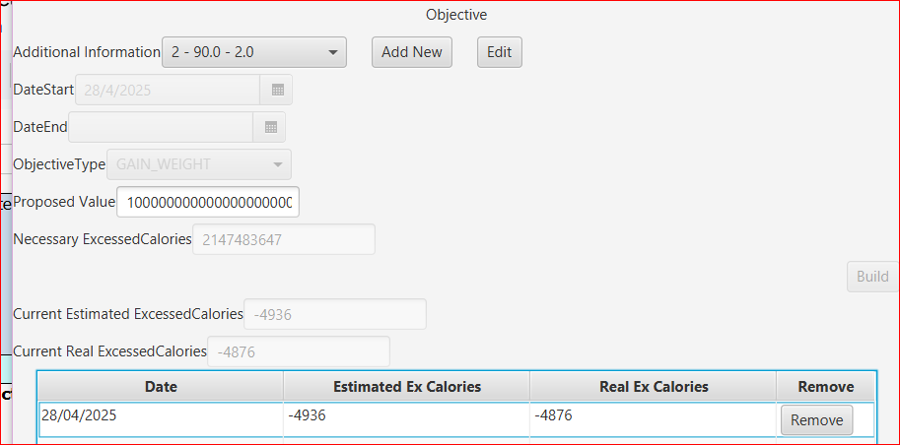 | Pass | 2147483647 : lỗi tràn số
8. PracticeDetail_CaloriesIn Value: Invalid Input
TC_B08_01 | Estimated CalorieIn Amount: Invalid Input | 1. Nhập đầy đủ thông tin và Practice Quantity là 2, click Load 2. Nhập giá trị Estimated CalorieIn Amount chứa ký tự đặc biệt: 1@ 3. Click btn Add Practices, Add Food | - Disable/Block button Add Practices hoặc button Confirm. - Hiển thị Message Error cho User | - Cho phép click, thêm mới bài tập ở button Add Practices - Sau khi Add practice, Add food, click btn Confirm không xảy ra sự kiện gì - Không hiện Message Error | 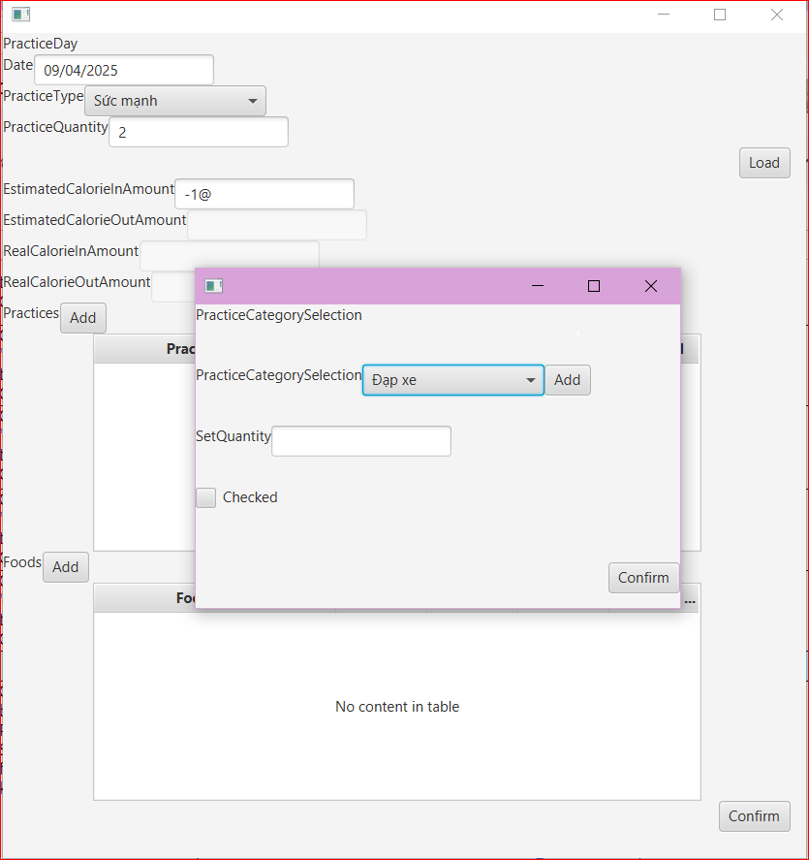 | Fail
TC_FixedB08_01 | Estimated CalorieIn Amount: Invalid Input | 1. Nhập đầy đủ thông tin và Practice Quantity là 2, click Load 2. Nhập giá trị Estimated CalorieIn Amount chứa ký tự đặc biệt: 1@ 3. Click btn Add Practices, Add Food 4. Click btnConfirm | - Sau khi nhập giá trị không hợp lệ ở ô Estimated CalorieIn Amount - Chặn User nhập giá trị không hợp lệ: Click btnConfirm sẽ hiển thị Message Error vì hệ thống KHÔNG thể tiến hành so sánh giá trị Necessary Calories và ô Current Estimated Calories | - Sau khi nhập giá trị không hợp lệ ở ô Estimated CalorieIn Amount - Đã chặn User nhập giá trị không hợp lệ: Click btnConfirm sẽ hiển thị Message Error (vẫn cho phép click Add) | 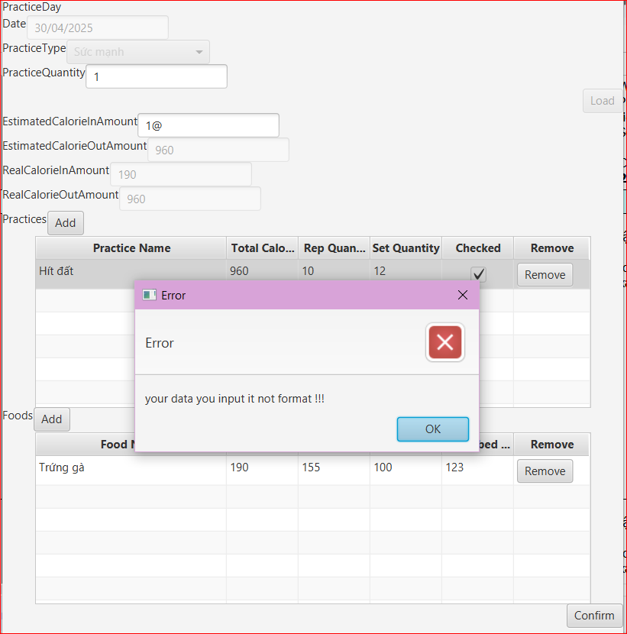 | Pass
TC_B08_02 | Estimated CalorieIn Amount: Invalid Input | 1. Nhập đầy đủ thông tin và Practice Quantity là 2, click Load 2. Nhập giá trị Estimated CalorieIn Amount giá trị âm: -10000 3. Click btn Add Practices, Add Food | - Disable/Block button Add Practices hoặc button Confirm. - Hiển thị Message Error cho User | - Cho phép click, thêm mới bài tập ở button Add Practices - Sau khi Add practice, Add food, click btn Confirm không xảy ra sự kiện gì - Không hiện Message Error |  | Fail
TC_FixedB08_02 | Estimated CalorieIn Amount: Invalid Input | 1. Nhập đầy đủ thông tin và Practice Quantity là 2, click Load 2. Nhập giá trị Estimated CalorieIn Amount giá trị âm: -10000 3. Click btn Add Practices, Add Food 4. Click btnConfirm | - Sau khi nhập giá trị không hợp lệ ở ô Estimated CalorieIn Amount - Chặn User nhập giá trị không hợp lệ: Click btnConfirm sẽ hiển thị Message Error vì hệ thống KHÔNG thể tiến hành so sánh giá trị Necessary Calories và ô Current Estimated Calories | - Sau khi nhập giá trị không hợp lệ ở ô Estimated CalorieIn Amount - Đã chặn User nhập giá trị không hợp lệ: Click btnConfirm sẽ hiển thị Message Error (vẫn cho phép click Add) | 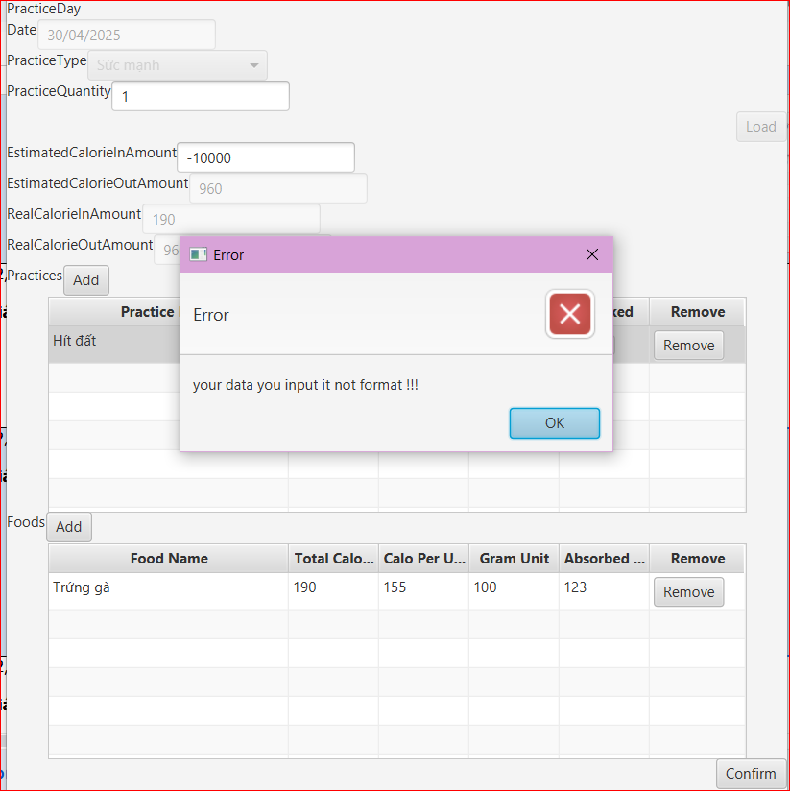 | Pass
TC_B08_03 | Estimated CalorieIn Amount: Invalid Input | 1. Nhập đầy đủ thông tin và Practice Quantity là 2, click Load 2. Nhập giá trị Estimated CalorieIn Amount giá trị: 0 3. Click btn Add Practices, Add Food | - Disable/Block button Add Practices hoặc button Confirm. - Hiển thị Message Error cho User | - Cho phép click, thêm mới bài tập ở button Add Practices - Sau khi Add practice, Add food, click btn Confirm: Confirm thành công - Không hiện Message Error, Chưa chặn User nhập giá trị 0 | 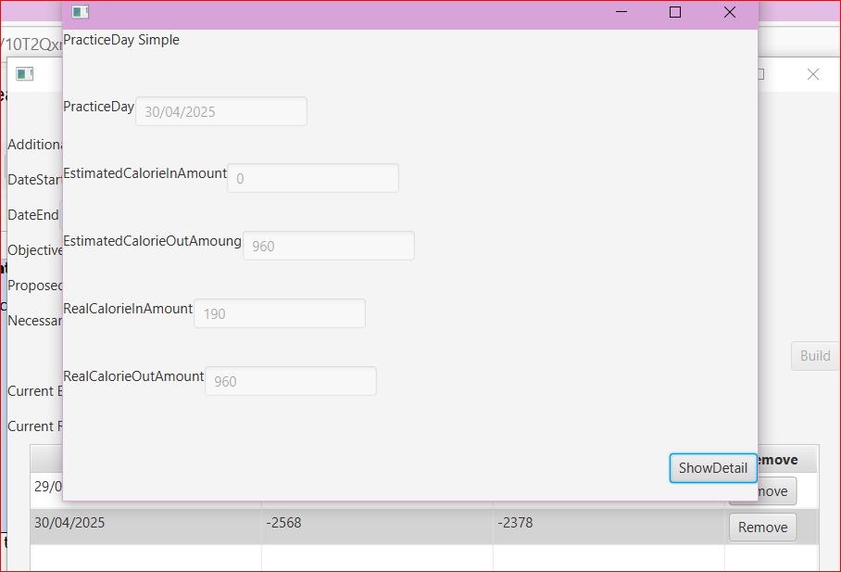 | Fail
TC_B08_04 | Estimated CalorieIn Amount: Invalid Input | 1. Nhập đầy đủ thông tin và Practice Quantity là 2, click Load 2. Nhập giá trị Estimated CalorieIn Amount giá trị: 1003.5 3. Click btn Add Practices, Add Food | - Chấp nhận số thực hợp lệ - Click Confirm, Add PracticeDetail thành công trở về form Objective | - Cho phép click, thêm mới bài tập ở button Add Practices - Sau khi Add practice, Add food, click btn Confirm không xảy ra sự kiện gì - Không hiện Message Error |  | Fail
TC_FixedB08_04 | Estimated CalorieIn Amount: Invalid Input | 1. Nhập đầy đủ thông tin và Practice Quantity là 2, click Load 2. Nhập giá trị Estimated CalorieIn Amount giá trị: 1003.5 3. Click btn Add Practices, Add Food 4. Click btnConfirm | - Sau khi nhập giá trị không hợp lệ ở ô Estimated CalorieIn Amount - Chặn User nhập giá trị không hợp lệ: Click btnConfirm sẽ hiển thị Message Error vì hệ thống KHÔNG thể tiến hành so sánh giá trị Necessary Calories và ô Current Estimated Calories | - Sau khi nhập giá trị không hợp lệ ở ô Estimated CalorieIn Amount - Đã chặn User nhập giá trị không hợp lệ: Click btnConfirm sẽ hiển thị Message Error (vẫn cho phép click Add) |  | Pass
TC_B08_05 | Estimated CalorieIn Amount: Invalid Input | 1. Nhập đầy đủ thông tin và Practice Quantity là 2, click Load 2. Nhập giá trị Estimated CalorieIn Amount số lớn: 100000000000 3. Click btn Add Practices, Add Food | - Disable/Block button Add Practices hoặc button Confirm. - Hiển thị Message Error cho User | - Cho phép click, thêm mới bài tập ở button Add Practices - Sau khi Add practice, Add food, click btn Confirm, đã tạo thành công - Về form Objective, tính toán SAI kết quả giá trị 2 ô Current Estimated Excessed Calories, Current Real Excessed Calories | 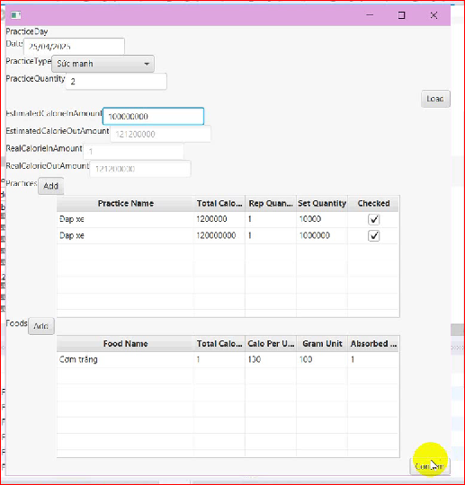 | Fail
TC_FixedB08_05 | Estimated CalorieIn Amount: Invalid Input | 1. Nhập đầy đủ thông tin và Practice Quantity là 2, click Load 2. Nhập giá trị Estimated CalorieIn Amount số lớn: 100000000000 3. Click btn Add Practices, Add Food 4. Click btnConfirm | - Sau khi nhập giá trị không hợp lệ ở ô Estimated CalorieIn Amount - Chặn User nhập giá trị không hợp lệ: Click btnConfirm sẽ hiển thị Message Error vì hệ thống KHÔNG thể tiến hành so sánh giá trị Necessary Calories và ô Current Estimated Calories | - Sau khi nhập giá trị không hợp lệ ở ô Estimated CalorieIn Amount - Đã chặn User nhập giá trị không hợp lệ: Click btnConfirm sẽ hiển thị Message Error (vẫn cho phép click Add) | 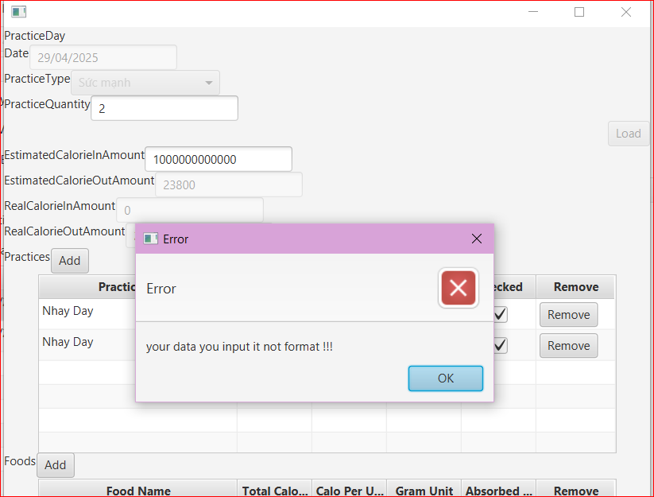 | Pass
9. PracticeDetail_PracticeQuantity Reload
TC_B09_01 | Not updated after reducing value of Practice Quantity | 1. Đầu tiên, đặt Practice Quantity là 2, sau đó add 2 practice 2. Tiếp đó chỉnh sửa Practice quantity về 1, quan sát lại kết quả tính toán 3 ô Calroies | - Reload Practices List và tính toán lại giá trị ô EstimatedCalorieOutAmount | - Lỗi UI: vẫn hiển thị trong data 2 Practice - Lỗi tính toán: EstimatedCalorieOutAmount vẫn giữ nguyên giá trị sau lần thao tác đầu tiên |  | Fail
TC_FixedB09_01 | Updated after reducing value of Practice Quantity | 1. Đầu tiên, đặt Practice Quantity là 2, sau đó add 2 practice 2. Tiếp đó chỉnh sửa Practice quantity về 1, quan sát lại kết quả tính toán 3 ô Calroies | - Reload Practices List và tính toán lại giá trị ô EstimatedCalorieOutAmount | - Sau khi điều chỉnh giá trị tăng/giảm ô Proposed value, 3 ô Calories tính toán tự động bởi hệ thống đã được Reload và hiển thị kết quả mới |  | Pass
10. PracticeDetail_PracticeType & Practice Category
TC_B10_01 | ID Practice Category does not match ID- Practice Type | 1. Form Practice Detail, chọn Practice Type: Cardio ID: 1, Quantity: 2. Click Load/Add Practice 2. Thay đổi Practice Type: Sức mạnh ID: 2, Quantity: 2. Click Load/Add Practice | 1. Hiển thị Practice Category Selection: Chạy bộ (đúng ID: 1) 2. Hiển thị Practice Category Selection: Hít đất (ID: 2) | 1. Hiển thị Practice Category Selection: Chạy bộ (đúng ID: 1) 2. Hiển thị Practice Category Selection: Đạp xe (ID: 1) -> Hiển thị đúng: Hít đất (ID: 2) | 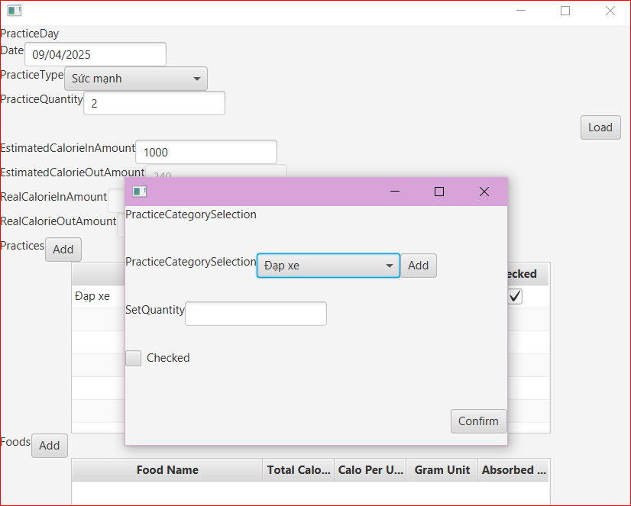 | Fail | ID của Practice Category bị lệch Practice Type khi hiển thị UI, dù database vẫn đúng ID - Không phải lỗi Chưa load form sau khi thay đổi giá trị
TC_FixedB10_01 | 1. Not allow User to change Practice Type after click btnLoad | 1. Nhập đầy đủ thông tin hợp lệ, Chọn PracticeType Selection: random, Practice Quantity: 2. Click: btnLoad 2. Quan sát ô Practice Type | Sau khi click btnLoad, btnLoad disable và User không thể chọn lại thông tin PracticeType Selection | Sau khi click btnLoad, btnLoad disable và User không thể chọn lại thông tin PracticeType Selection | 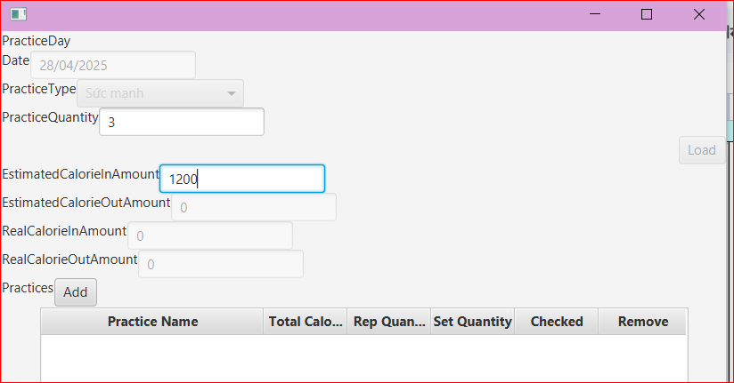 | Pass
TC_FixedB10_02 | 2. ID-Practice Category matched ID-Practice Type | 1. Form PracticeDetail Day, nhập đầy đủ thông tin và chọn Practice Type: Cardio - ID:1. Click btnLoad/Add Practices 2. Form Practice Category Selection, click btnAdd tiến hành thêm một 1 loại bài tập mới: 'Nhảy theo nhạc Trend' 3. Sau khi Submit thành công, kiểm tra Practice Category Selection đã hiển thị loại bài tập mới đã thêm hay chưa | 1. Hiển thị đúng loại bài tập mới được tạo trong Practice Category Selection 2. Kiểm tra trong CSDL, table Practice Category bài tập mới 'Nhảy theo trend' có Practice Type thuộc nhóm Cardio - ID: 1 | 1. Hiển thị đúng loại bài tập mới được tạo trong Practice Category Selection 2. Kiểm tra trong CSDL, table Practice Category bài tập mới 'Nhảy theo trend' có Practice Type thuộc nhóm Cardio - ID: 1 | 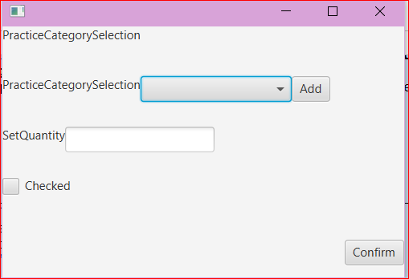 | Pass
TC_B10_02 | ID - Practice Category does not match ID - Practice Type | 1. Form Practice Detail, chọn Practice Type: Yoga ID: 3, Quantity: 2. Click Load/Add Practice 2. Thay đổi Practice Type: HIIT ID: 4, Quantity: 2. Click Load/Add Practice | 1. Hiển thị Practice Category Selection: Yoga Cơ bản (đúng ID: 3) 2. Hiển thị Practice Category Selection: HIIT toàn thân (ID: 4) | 1. Hiển thị Practice Category Selection: Hít đất ( ID: 2) 2. Hiển thị Practice Category Selection: Yoga Cơ bản (ID: 3) | 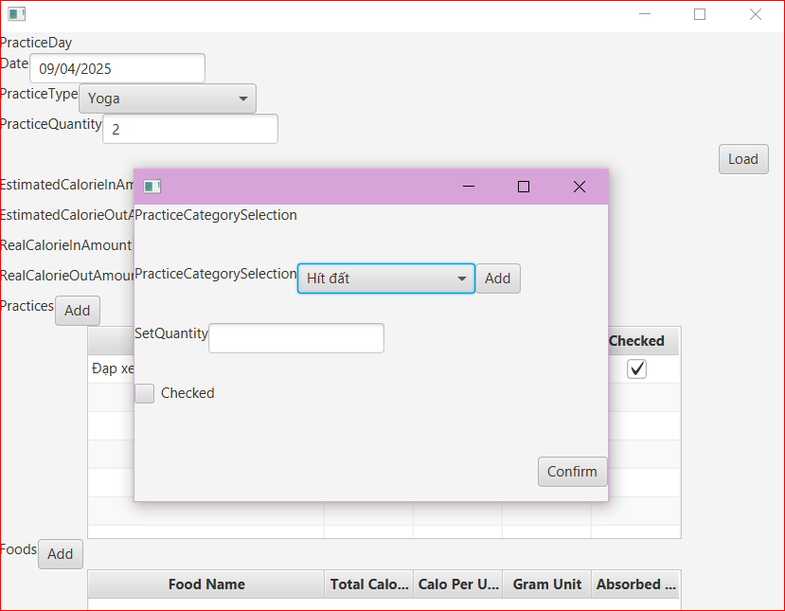 | Fail | ID của Practice Category bị lệch Practice Type khi hiển thị UI, dù database vẫn đúng ID - Không phải lỗi Chưa load form sau khi thay đổi giá trị
TC_FixedB10_02 | ID-Practice Category matched ID-Practice Type | 1. Form PracticeDetail Day, nhập đầy đủ thông tin và chọn Practice Type: Yoga - ID: 3. Click btnLoad/Add Practices 2. Form Practice Category Selection, click btnAdd tiến hành thêm một 1 loại bài tập mới: 'Stretching' 3. Sau khi Submit thành công, kiểm tra Practice Category Selection đã hiển thị loại bài tập mới đã thêm hay chưa | 1. Hiển thị đúng loại bài tập mới được tạo trong Practice Category Selection 2. Kiểm tra trong CSDL, table Practice Category bài tập mới 'Nhảy theo trend' có Practice Type thuộc nhóm Yoga - ID: 3 | 1. Hiển thị đúng loại bài tập mới được tạo trong Practice Category Selection 2. Kiểm tra trong CSDL, table Practice Category bài tập mới 'Nhảy theo trend' có Practice Type thuộc nhóm Yoga - ID: 3 | 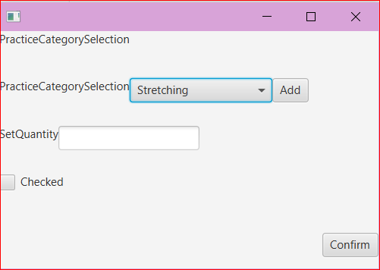 | Pass
11. FoodSelection_Absored Grams: Invalid & Valid Input
TC_B11_01 | FoodSelection_Absored Grams: Invalid Input | 1. Form PracticeDetail, click Add Food 2. Form Food Selection, click chọn Food Category 3. Nhập giá trị Input ô Absored Grams kí tự đặc biệt: 1@ | Chặn User nhập giá trị Input không hợp lệ: - Disable/Block button Confirm - Báo lỗi/Hiện gợi ý Valid Input cho User | - Click btnConfirm không xảy ra sự kiện, không thành công, không hiện gợi ý lỗi. - Không trở về form Practice Detail | 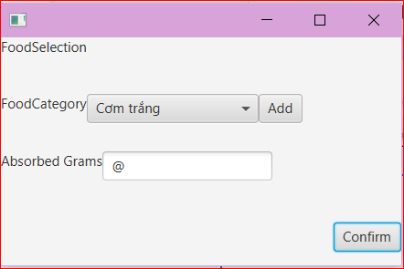 | Pass
TC_FixedB11_01 | FoodSelection_Absored Grams: Invalid Input | 1. Form PracticeDetail, click Add Food 2. Form Food Selection, click chọn Food Category 3. Nhập giá trị Input ô Absored Grams kí tự đặc biệt: 1@ | Chặn User nhập giá trị Input không hợp lệ: - Disable/Block button Confirm - Báo lỗi/Hiện gợi ý Valid Input cho User | - Click btnConfirm, hiển thị Message Error: | 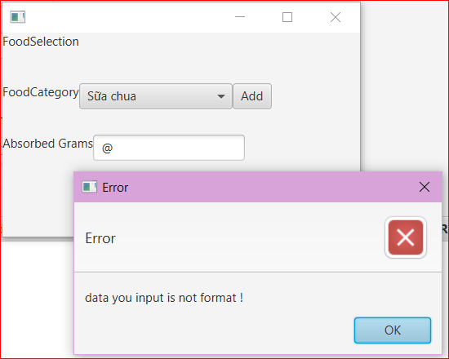 | Pass
TC_B11_02 | FoodSelection_Absored Grams: Invalid Input | 1. Form PracticeDetail, click Add Food 2. Form Food Selection, click chọn Food Category 3. Nhập giá trị Input ô Absored Grams: 0 | Chặn User nhập giá trị Input không hợp lệ: - Disable/Block button Confirm - Báo lỗi/Hiện gợi ý Valid Input cho User | - Click btnConfirm thành công - Trở về form Practice Detail, Table View hiện New Food Category | 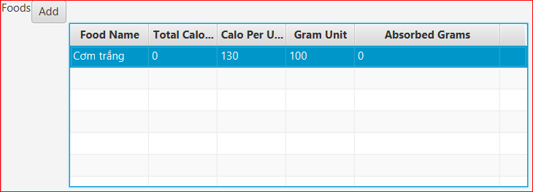 | Fail
TC_B11_03 | FoodSelection_Absored Grams: Valid Input | 1. Form PracticeDetail, click Add Food 2. Form Food Selection, click chọn Food Category 3. Nhập giá trị Input ô Absored Grams số thập phân: 10.5, 1000.5 | Chấp nhận giá trị Absored Grams là số thập phân | - Click btnConfirm không xảy ra sự kiện, không thành công, không hiện gợi ý lỗi. - Không trở về form Practice Detail | 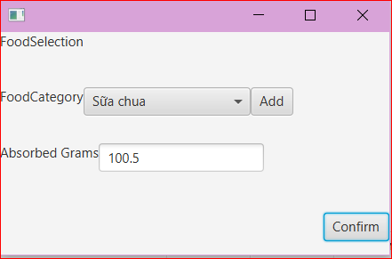 | Fail
TC_B11_04 | FoodSelection_Absored Grams: Invalid Input | 1. Form PracticeDetail, click Add Food 2. Form Food Selection, click chọn Food Category 3. Nhập giá trị Input ô Absored Grams số âm: -100, -1 | Chặn User nhập giá trị Input không hợp lệ: - Disable/Block button Confirm - Báo lỗi/Hiện gợi ý Valid Input cho User | - Click btnConfirm thành công - Trở về form Practice Detail, Table View hiện New Food Category - Tính toán sai các Field CaloriesIn, CaloriesOut | 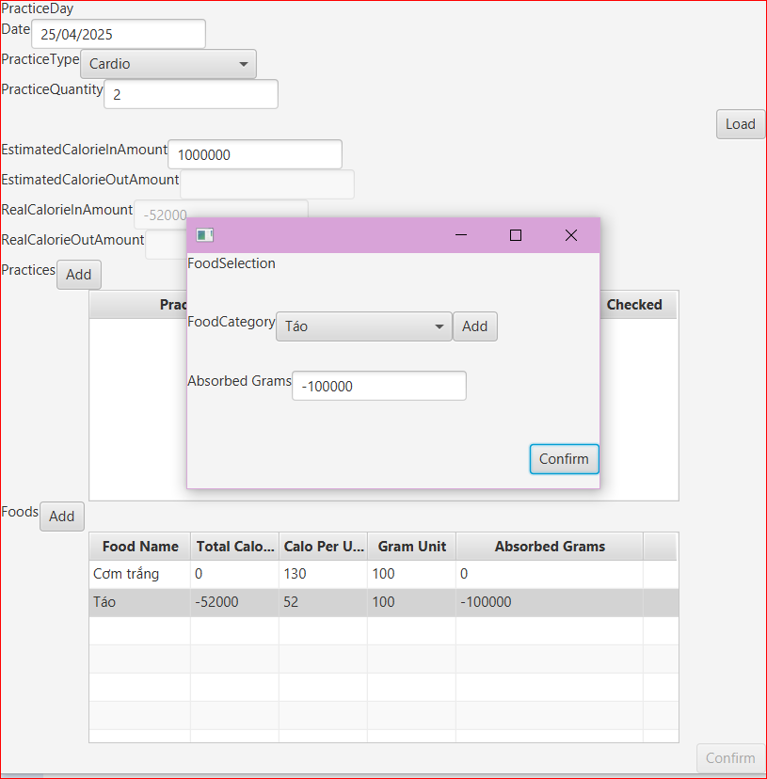 | Fail
TC_FixedB11_04 | FoodSelection_Absored Grams: Invalid Input | 1. Form PracticeDetail, click Add Food 2. Form Food Selection, click chọn Food Category 3. Nhập giá trị Input ô Absored Grams số âm: -100, -1 | Chặn User nhập giá trị Input không hợp lệ: - Disable/Block button Confirm - Báo lỗi/Hiện gợi ý Valid Input cho User | - Click btnConfirm, hiển thị Message Error: | 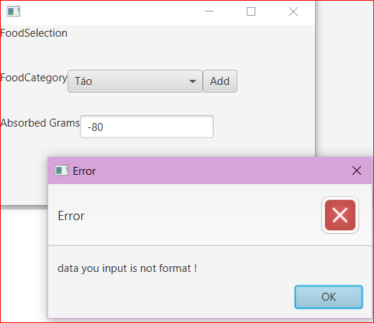 | Pass
TC_B11_05 | FoodSelection_Absored Grams: Invalid Input | 1. Form PracticeDetail, click Add Food 2. Form Food Selection, click chọn Food Category 3. Nhập giá trị Input ô Absored Grams số lớn: 52000000000000 | Chặn User nhập giá trị Input không hợp lệ: - Disable/Block button Confirm - Báo lỗi/Hiện gợi ý Valid Input cho User | - Click btnConfirm không xảy ra sự kiện, không thành công, không hiện gợi ý lỗi. - Không trở về form Practice Detail | 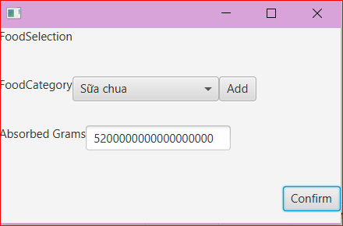 | Pass
TC_FixedB11_05 | FoodSelection_Absored Grams: Invalid Input | 1. Form PracticeDetail, click Add Food 2. Form Food Selection, click chọn Food Category 3. Nhập giá trị Input ô Absored Grams số lớn: 52000000000000 | Chặn User nhập giá trị Input không hợp lệ: - Disable/Block button Confirm - Báo lỗi/Hiện gợi ý Valid Input cho User | - Click btnConfirm, hiển thị Message Error: | 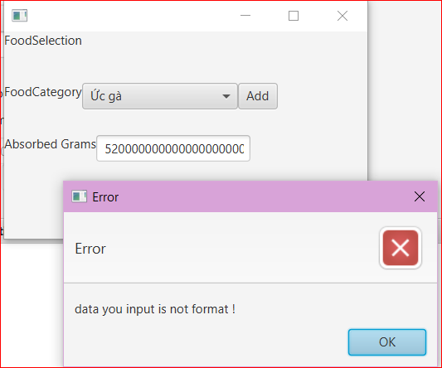 | Pass
12. Practice Category Selection_Practice Category Selection
TC_B12_01 | Practice Category Selection not show new data added (new Practice Category) | 1. Form PracticeDetail, click Add Practices 2. Form Practice Category Selection, click Add để thêm mới loại bài tập Practice Category, click Submit. 3. Trờ về form Practice Category Selection, ô chọn các loại bài tập Practice Category Selection kiểm tra có hiển thị loại bài tập vừa tạo hay không | Trờ về form Practice Category Selection, ô chọn các loại bài tập Practice Category Selection kiểm tra sẽ reload form và hiển thị loại bài tập vừa tạo | Sau khi dùng btnAdd để thêm 1 Practices Category mới: Kết quả: - Trong CSDL đã thêm data mới - Practice Category Selection chưa hiển thị loại bài tập mới vừa tạo | 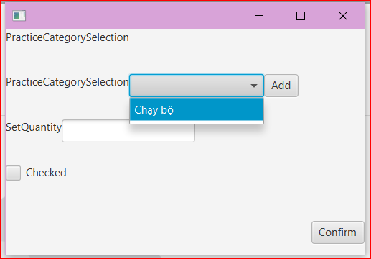 | Fail | Lỗi UI
TC_FixedB12_01 | Practice Category Selection not show new data added (new Practice Category) | 1. Form PracticeDetail, click Add Practices 2. Form Practice Category Selection, click Add để thêm mới loại bài tập Practice Category, click Submit. 3. Trờ về form Practice Category Selection, ô chọn các loại bài tập Practice Category Selection kiểm tra có hiển thị loại bài tập vừa tạo hay không | Trờ về form Practice Category Selection, ô chọn các loại bài tập Practice Category Selection kiểm tra sẽ reload form và hiển thị loại bài tập vừa tạo | Sau khi dùng btnAdd để thêm 1 Practices Category mới 'Stretching': Kết quả: - Trong CSDL đã thêm data mới - Practice Category Selection đã hiển thị loại bài tập mới vừa tạo | 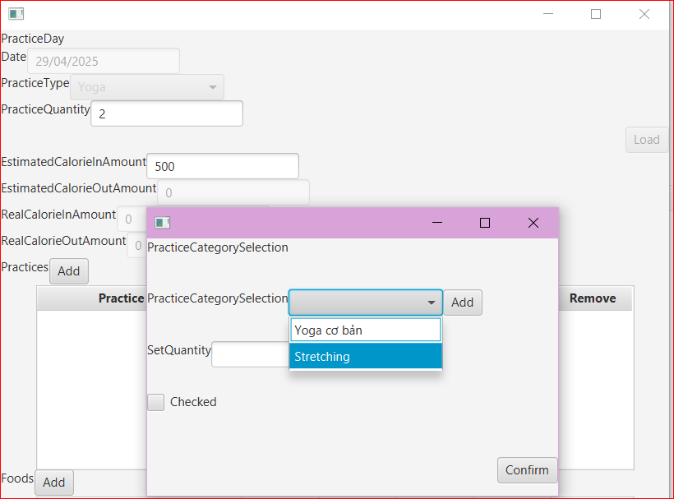 | Pass
13. Practice Category_NameField
TC_B13_01 | Practice Category Name accepts whitespace input | 1. Form PracticeDetail, click Add Practices 2. Form Practice Category Selection, click Add để thêm mới loại bài tập Practice Category, Ở ô Name: Không nhập dữ liệu/Nhập 5 khoảng trắng 3. Click Submit, kiểm tra CSDL có thêm thành công dữ liệu vừa tạo hay chưa | - Không cho phép User để trống/không nhập dữ liệu textfield | - Click Submit thành công và CSDL đã hiển thị dữ liệu mới tạo: thông tin cột Name gồm khoảng trắng (không bị đánh dấu là Null) |  | Fail
14. Practice Category_Value Consumed Calories Per set: Invalid & Valid Input
TC_B14_01 | Value Consumed Calories Per set: Valid Input | 1. Form PracticeDetail, click Add Practices 2. Form Practice Category Selection, click Add để thêm mới loại bài tập Practice Category, Ở ô Consumed Calories Per set giá trị: 123.51 3. Nhập Rep Quantity hợp lệ: không phải số thập phân, không âm, lớn hơn 0. Click Submit | - Chấp nhận giá trị số thập phân ở ô Consumed Calories Per set | - Submit thất bại | 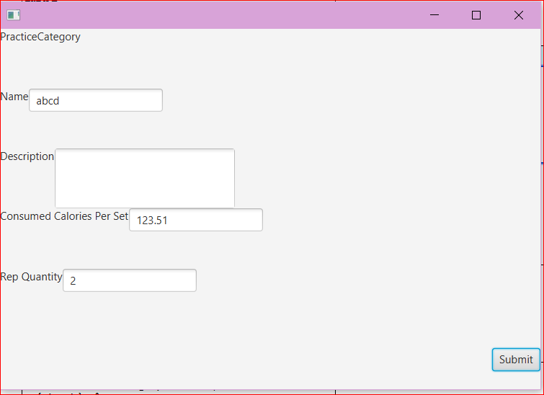 | Fail
TC_B14_02 | Value Consumed Calories Per set: Invalid Input | 1. Form PracticeDetail, click Add Practices 2. Form Practice Category Selection, click Add để thêm mới loại bài tập Practice Category, Ở ô Consumed Calories Per set kí tự đặc biệt: abcd 3. Nhập Rep Quantity hợp lệ: không phải số thập phân, không âm, lớn hơn 0. Click Submit | Chặn User nhập giá trị Input không hợp lệ: - Disable/Block button Submit - Báo lỗi/Hiện gợi ý Valid Input cho User | - Submit thất bại |  | Fail
TC_B14_03 | Value Consumed Calories Per set: Invalid Input | 1. Form PracticeDetail, click Add Practices 2. Form Practice Category Selection, click Add để thêm mới loại bài tập Practice Category, Ở ô Consumed Calories Per set giá trị: 0 3. Nhập Rep Quantity hợp lệ: không phải số thập phân, không âm, lớn hơn 0. Click Submit | Chặn User nhập giá trị Input không hợp lệ: - Disable/Block button Submit - Báo lỗi/Hiện gợi ý Valid Input cho User | - Click Submit thành công và CSDL đã hiển thị dữ liệu mới tạo |  | Fail
TC_B14_04 | Value Consumed Calories Per set: Invalid Input | 1. Form PracticeDetail, click Add Practices 2. Form Practice Category Selection, click Add để thêm mới loại bài tập Practice Category, Ở ô Consumed Calories Per set giá trị âm: -1000, -100.5 3. Nhập Rep Quantity hợp lệ: không phải số thập phân, không âm, lớn hơn 0. Click Submit | Chặn User nhập giá trị Input không hợp lệ: - Disable/Block button Submit - Báo lỗi/Hiện gợi ý Valid Input cho User | - Click Submit thành công và CSDL đã hiển thị dữ liệu mới tạo |  | Fail
TC_B14_05 | Value Consumed Calories Per set: Invalid Input | 1. Form PracticeDetail, click Add Practices 2. Form Practice Category Selection, click Add để thêm mới loại bài tập Practice Category, Ở ô Consumed Calories Per set giá trị lớn: 1000000000000 3. Nhập Rep Quantity hợp lệ: không phải số thập phân, không âm, lớn hơn 0. Click Submit | Chặn User nhập giá trị Input không hợp lệ: - Disable/Block button Submit - Báo lỗi/Hiện gợi ý Valid Input cho User | - Submit thất bại | 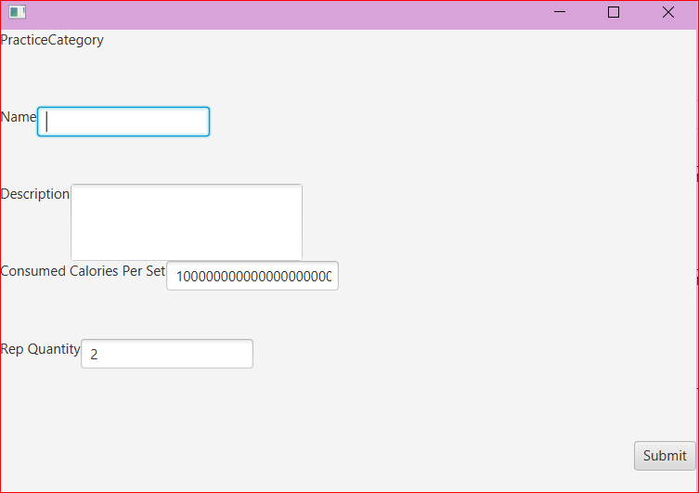 | Pass
15. Add New Additional Infomation
TC_B15_01 | Thêm thông tin chiều cao cân nặng và giới tính để tính chỉ số BMI | 1 Mở Form Objective 2. Chọn Add Objectice 3. Add New ( kế bên Addition Infomation) 4. Nhập chiều cao, cân nặng là chữ cái 5. Nhấn add | Hiện Message Warning :" Vui Lòng Chỉ Nhập Số!" | Hiện Message Warning :" Vui Lòng Chỉ Nhập Số!" | 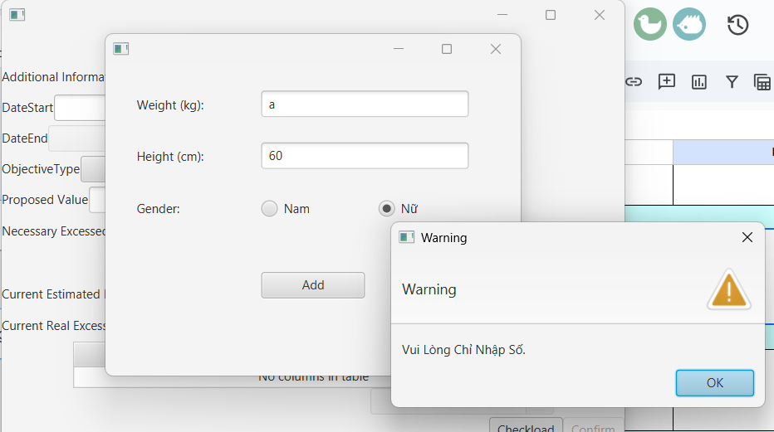 | Pass
16. MainTemplate/DanhsachObjective - Current progress of objective
TC_B16_01 | Check progress bar of objective load successfully. | 1. Ở main template. 2. Click vào 1 objective bất kì 3. Kiểm tra thanh progress bar | Hiện thông số Progress Bar = realExcessedValue/necessary | Hiện ra Progress đã đúng với thông số đã cho | 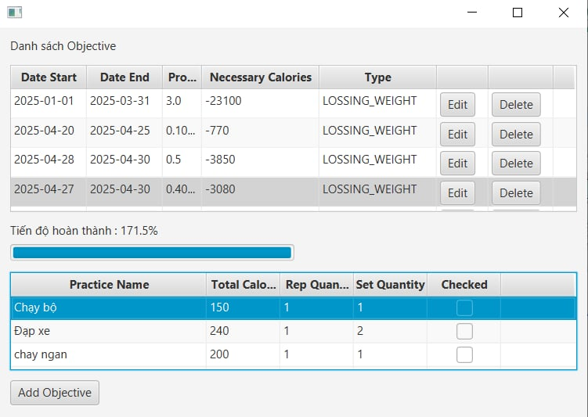 | Pass
TC_B16_02 | Check progress bar of objective load successfully when practice set checked | 1. Ở main template. 2. Click vào 1 objective bất kì 3. Kiểm tra thanh progress bar 4. Selection 1 practice bất kì trong ngày | Hiện thông số Progress Bar = realExcessedValue/necessary với dữ liệu của realExcessedValue đã đổi | Hiện ra progress đã đúng với thông số đã cho | 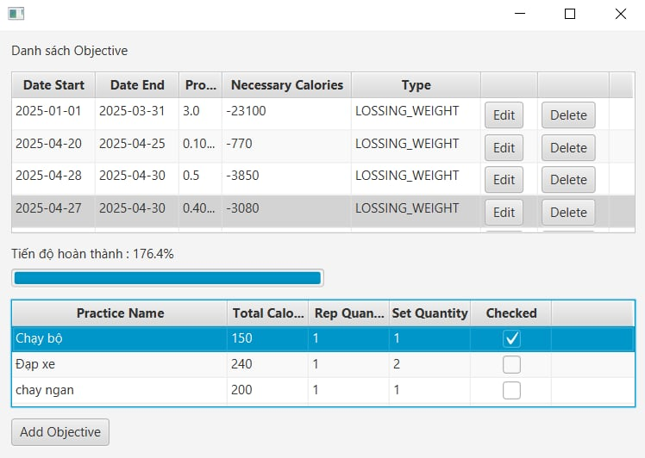 | Pass
17. Main template/DanhsachObjective - Load TableView PracticesDay List of datarow on Objective
TC_B17_01 | Check practice of date now can load when click objective | 1. Ở main template. 2. Click vào 1 objective bất kì 3. Kiểm tra Tableview Practices | Click chọn 1 datarow trong danh sách Objective, Table view bên dưới sẽ hiện thị các bài tập PracticeDetail Day đã được tạo thành công trước đó - Cho phép User click Checked/Unchecked và hiển thị tiến độ thực hiện mục tiêu trên Progress bar | Click chọn 1 datarow trong danh sách Objective, Table view bên dưới sẽ hiện thị các bài tập PracticeDetail Day đã được tạo thành công trước đó - Cho phép User click Checked/Unchecked và hiển thị tiến độ thực hiện mục tiêu trên Progress bar |  | Pass
TC_B17_02 | Check practice of date now as load when click objective can click to selected | 1. Ở main template. 2. Click vào 1 objective bất kì 3. Kiểm tra Table view practices 4. Selection 1 practice bất kì | Dữ liệu của PracticeDetailDay phải được cập nhật trên UI và CSDL | Dữ liệu đã được cập nhật đầy đủ khi được chọn | 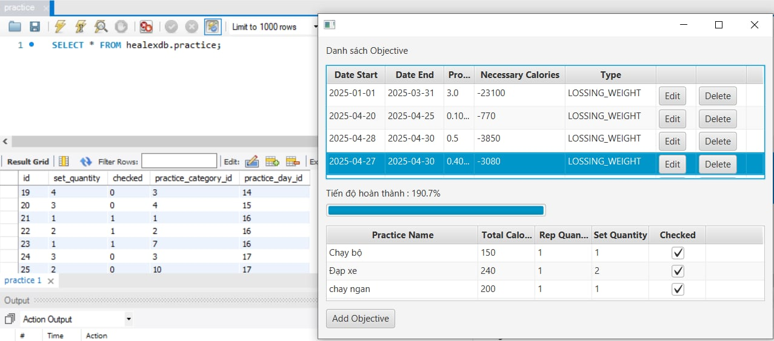 | Pass
18. Notify when user not have statisfied proposed calore amount in middle progress
TC_B18_01 | Check notify exist when conditional checking | 1. Ở main template. 2. Click vào 1 objective với progress <50% và datenow is after of average date of objective 3. Check notification có được hiển thị | Notification phải được hiển thị nếu người dùng bấm vào 1 objective không đáp ứng được điều kiện đã đặt ra | Notification đã được hiển thị | 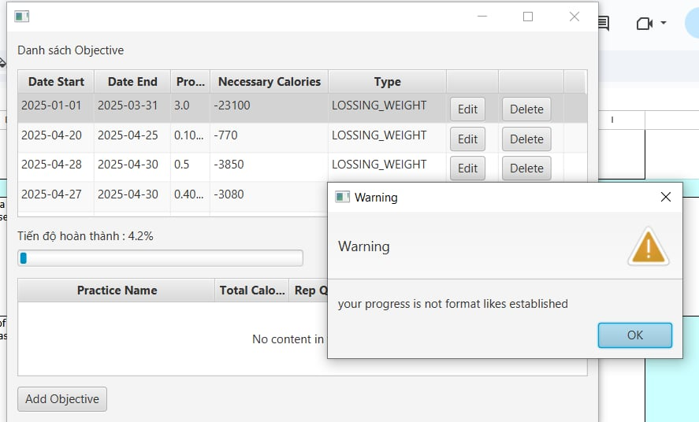 | Pass

ID | Test Case Description | Test Case Procedure | Expected Output | Actual Result |  | Status | Note
BUTTON FUNCTIONALITY TEST CASES
1. AddObjective_btnBuild
TC_BTN01_01 | AddObjective_btnBuild | 1. Nhập Proposed Value là 1 → Click Build 2. Đổi Proposed Value thành 2 -> btn Build 'disable' | Button Build 'Enable' sau khi thay đổi giá trị Proposed Value | BtnLoad không hoạt động sau lần sử dụng đầu tiên | 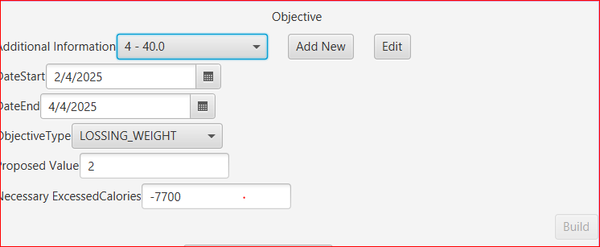 | Fail
2. AddObjective_btnConfirm
TC_BTN02_01 | Objective_BtnConfirm: Enable Type Gain weight: value of Current Estimated Excessed Calories > Necessary Excessied Calories | 1. Nhập đầy đủ thông tin hợp lệ form Objective, click chọn từng ngày DateSelect thuộc thời gian DateStart - DateEnd để nhập PracticeDayDetail 2. Click Confirm thành công PracticeDetail, trở về form Objective ta thấy kết quả tính toán dựa trên các PracticeDay đã tạo thành công 3. Quan sát kết quả 2 ô giá trị Current Estimated Excessed Calories và Necessary Excessied Calories | Objective Type: GAIN WEIGHT - Button Confirm bị mờ/disable nếu giá trị ô Current Estimated Excessed Calories NHỎ HƠN Necessary Excessied Calories - Ngược lại, btnConfirm chỉ Enable nếu giá trị ô Current Estimated Excessed Calories LỚN HƠN Necessary Excessied Calories | - Objective Type: GAIN WEIGHT Button Confirm bị mờ/disable vì giá trị ô Current Estimated Excessed Calories NHỎ HƠN Necessary Excessied Calories | 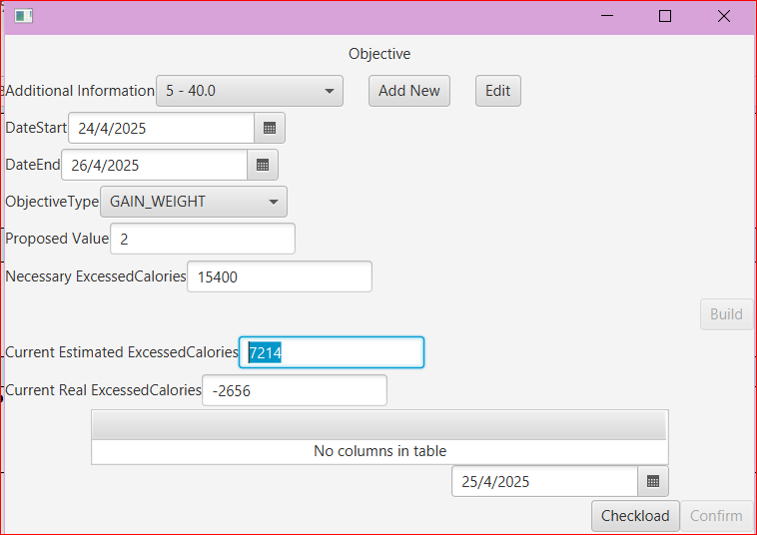 | Pass
TC_BTN02_02 | Objective_BtnConfirm: Enable Type Lossing weight: value of Current Estimated Excessed Calories < Necessary Excessied Calories | 1. Nhập đầy đủ thông tin hợp lệ form Objective, click chọn từng ngày DateSelect thuộc thời gian DateStart - DateEnd để nhập PracticeDayDetail 2. Click Confirm thành công PracticeDetail, trở về form Objective ta thấy kết quả tính toán dựa trên các PracticeDay đã tạo thành công 3. Quan sát kết quả 2 ô giá trị Current Estimated Excessed Calories và Necessary Excessied Calories | Objective Type: LOSS WEIGHT - Button Confirm bị mờ/disable nếu giá trị ô Current Estimated Excessed Calories LỚN HƠN Necessary Excessied Calories - Ngược lại, btnConfirm chỉ Enable nếu giá trị ô Current Estimated Excessed Calories NHỎ HƠN Necessary Excessied Calories | - Objective Type: LOSS WEIGHT Button Confirm bị mờ/disable vì giá trị ô Current Estimated Excessed Calories LỚN HƠN Necessary Excessied Calories |  | Pass
3. PracticeDetail_btnAddPractices
TC_BTN03_01 | PracticeDayDetail_BtnAdd disabled after max practices added | 1. Thiết lập số lượng bài tập Practice Quantity là 2 2. Click btnLoad/ btn Add Practices, sau đó thêm 2 bài tập vào danh sách | Button Add Practices disable (bị làm mờ đi) | Button Add không hiển thị bị mờ đi sau khi thêm đủ số lượng bài tập (click vào nhưng không cho phép User thêm mới) | 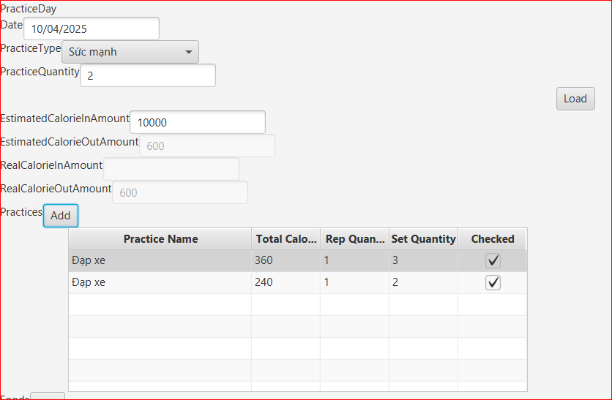 | Fail
TC_FixedBTN03_01 | PracticeDayDetail_BtnAdd disabled after max practices added | 1. Thiết lập số lượng bài tập Practice Quantity là 2 2. Click btnLoad/ btn Add Practices, sau đó thêm 2 bài tập vào danh sách | Button Add chỉ được hiển thị khi btnLoad đã được kích hoạt để load datacaching for practiceDay | Button Add chỉ được hiển thị khi btnLoad đã được kích hoạt để load datacaching for PracticeDay | 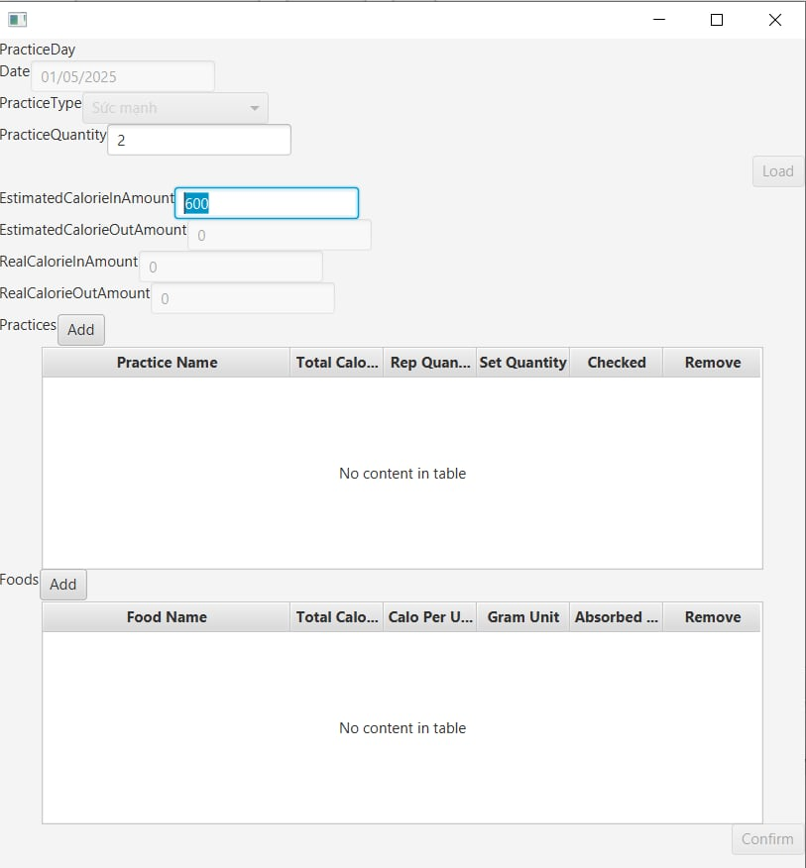 | Pass | Issue has Fixed for #TC_BTN03_01
TC_BTN03_02 | Check button OK can execute valid with data when alert about missing data display | 1. Thiết lập số lượng bài tập Practice Quantity là 2 2. Click btnLoad/ btn Add Practices, sau đó thêm 2 bài tập vào danh sách 3. Thiết lập lại số lượng bài Practice Quantity là 1 4. Click btnLoad để load lại số lượng 5. Click OK để exec delete data missing | Tbv practices now have change to 1 item because current practice quantity is 1. | Data of tbv has changed to 1 item. | 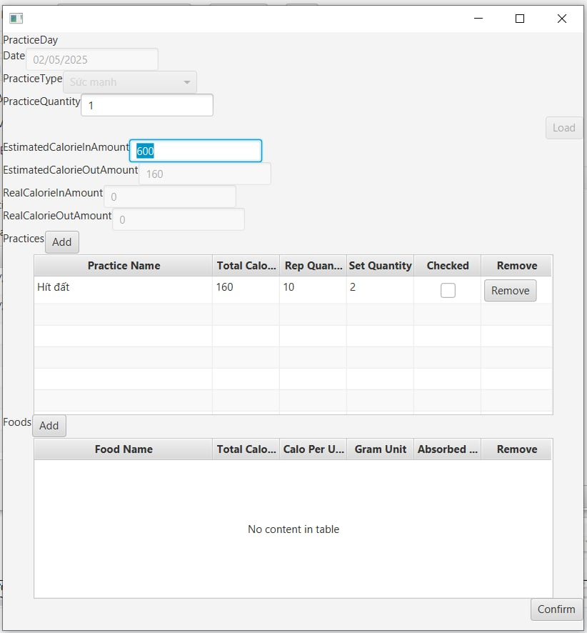 | Pass
TC_BTN03_03 | Check practiceQuanity has tight constraint when value change with context | 1. Thiết lập số lượng bài tập Practice Quantity là 2 2. Click btnLoad/ btn Add Practices, sau đó thêm 2 bài tập vào danh sách 3. Thiết lập lại số lượng bài Practice Quantity là 1 4. Click btnLoad để load lại số lượng | Show Alert need user confirm to execute missing data with valid logic. | Alert has show when btnLoad click time 3 |  | Pass
TC_BTN03_04 | Check practiceQuanity has tight constraint when value change with context | 1. Thiết lập số lượng bài tập Practice Quantity là 2 2. Click btnLoad/ btn Add Practices, sau đó thêm 2 bài tập vào danh sách 3. Thiết lập lại số lượng bài Practice Quantity là 3 4. Click btnLoad để load lại số lượng | Change practice quantity for practiceDay with quantity format and valid | Practice Quanity has changed because of adding practice can open as current practice is 2 |  | Pass
4. PracticeDetail_btnRemove/Delete Practices
TC_BTN04_01 | PracticeDetail_btnDeletePractices User cannot delete practices after quantity changed in Table View | 1. User chỉnh sửa số lượng bài tập giá trị từ 2 thành 1 2. Click Load, chọn datarow trong table view để xóa | Click chọn datarow cần xóa, click btn Xóa. Xóa thành công | Chỉ cho phép User edit thông tin bài tập, không cho phép xóa |  | Fail
TC_FixedBTN04_02 | PracticeDetail_btnRemovePractices User can delete/remove practices after quantity changed in Table View | 1. Open practiceDay với data đã được thiết lập sẵn 2. Click btn Delete của 1 practice bất kì | Khi practice được xóa thành công, hệ thống phải check lại condition để btn Confirm có được phép thực hiện không | Practice đã được xóa thành công, và btn Confirm đã được check lại về disable đúng vì practiceStorage.size() = practiceQuantity -1 |  | Pass | Issue has Fixed for #TC_BTN04_01
5. PracticeDetail_btnRemoveFoods
TC_BTN05_01 | PracticeDetail_btnDeleteFoods User cannot delete Food Category in Table view | 1. Nhập đầy đủ thông tin hợp lệ các thông tin trước đó 2. Click chọn 1 datarow muốn xóa trong table view để xóa | Click chọn datarow cần xóa, click btn Xóa. Xóa thành công | Chỉ cho phép User edit thông tin bài tập, không cho phép xóa |  | Fail
TC_FixedBTN05_02 | PracticeDetail_btnRemoveFoods User can delete/remove Food Category in Table view | 1. Nhập đầy đủ thông tin hợp lệ các thông tin trước đó 2. Click chọn 1 datarow muốn xóa trong table view để xóa | Food phải được xóa khỏi UI tbv | Food đã được xóa thành công |  | Pass | Issue has Fixed for #TC_BTN05_01
6. PracticeDetail_btnLoad
TC_BTN06_01 | PracticeDetail_btnLoad can reload after changing Practice Type | 1. Practice Type: Sức mạnh, click Load/Add thì Practice Category Selection là Hít đất 2. Thay đổi Practice Type: Cardio, click Load/Add thì Practice Category Selection là Đạp xe | Sau khi thay đổi Practice Type, click Load/Add thì Practice Category Selection được reload tương ứng | Sau khi thay đổi Practice Type, click Load/Add thì Practice Category Selection được reload tương ứng |  | Pass
7. FoodSelection_btnAddFood
TC_BTN07_01 | FoodSelection_btnAdd can not add new food category | 1. Form PracticeDetail, click btn Add Food 2. Click btnAdd form FoodSelection để thêm loại món ăn mới | Hệ thống thực hiện thêm mới thể loại món ăn (category) | Hệ thống KHÔNG thực hiện thêm mới thể loại món ăn (category), |  | Fail
TC_FixedBTN07_01 | FoodSelection_btnAdd can not add new food category | 1. Form PracticeDetail, click btn Add Food 2. Click btnAdd form FoodSelection để thêm loại món ăn mới | Hệ thống thực hiện thêm mới thể loại món ăn (category) | Food category được add thành công, và cbxFood category được load lại dữ liệu |  | Pass | Issue has fixed for #TC_BTN07_01
8. PracticeCategorySelection_btnAdd
TC_BTN08_01 | PracticeCategorySelection_btnAdd: add new practice category | 1. Form PracticeDetail, click btn Add Practice 2. Form Practice Category Selection, click btn Add để thêm loại bài tập mới | Hệ thống thực hiện thêm mới thể loại bài tập (hiển thị form mới Practice Category) | Hệ thống thực hiện thêm mới thể loại bài tập (hiển thị form mới Practice Category) thành công - CSDL đã thêm data mới - Category Selection đã hiển thị loại bài tập mới vừa được tạo |  | Pass | Hiện Message Notification 'Thêm thành công'

ID | Test Case Description | Test Case Procedure | Expected Output | Actual Result |  | Status | Note
STRUCTURED TEST CASES
1. Load available data
TC_ST01_01 | Can load objective template with available data and update it normally. | 1. Ở main template click vào button edit của 1 objective có sẵn 2. Loading objective template lên 3. Thay đổi thông số proposed value = "0.1" 4. Bấm button confirm để update objective | Thông số của objective sẽ thay đổi theo proposedValue = "0.1" và necessaryCalories = 0.1*7700 | Data đã được thiết lập với proposed value = "0.1" và necessary value = '-770" vì type đang là LOSSING_WEIGHT |  | Pass
2. Load multi stage
TC_ST02_01 | Working with multi stage of objective is normally. | 1. Ở main template click vào button edit của 1 objective 2. Tiếp tục ở main template click vào button add để mở 1 objective rỗng 3. Quay lại template objective available data ở B1 đã mở 4. Click vào practiceDays button r select 1 date available để load hiện thông tin practiceDay đó lên | PracticceDay chỉ hiển thị 1 stage với template ban đầu là dữ liệu đã load sẵn template sau khi bấm button add là 1 template mới | Không tương tác được với objective available data. khi objective new từ button add được mở |  | Fail
TC_FixedST02_02 | Working with multi stage of objective is normally. | 1. Ở main template click vào button edit của 1 objective 2. Tiếp tục ở main template click vào button add để mở 1 objective rỗng 3. Quay lại template objective available data ở B1 đã mở 4. Click vào practiceDays button r select 1 date available để load hiện thông tin practiceDay đó lên | PracticceDay chỉ hiển thị 1 stage với template ban đầu là dữ liệu đã load sẵn template sau khi bấm button add là 1 template mới | Khi bật template objective từ button Add lên thì template cũ đã tắt đi |  | Pass | Issue has fixed for #TC_ST02_01

